Hoja1
Identificador | HU0010
Nombre | Agregar contactos
Descripcion | Como usuario, quiero poder agregar contactos a mi red profesional para poder mantenerme en contacto con otros profesionales relevantes.
Criterios de Aceptacion | El usuario debe estar autenticado para agregar contactos. El usuario podrá buscar y visualizar perfiles de otros profesionales. El usuario debe poder agregar un contacto desde el perfil de otro usuario o desde una lista de sugerencias. El sistema debe mostrar una notificación confirmando que el contacto se ha agregado. El sistema debe evitar agregar contactos duplicados (si el usuario ya es un contacto). El sistema debe permitir eliminar un contacto agregado en cualquier momento.
Mockups | 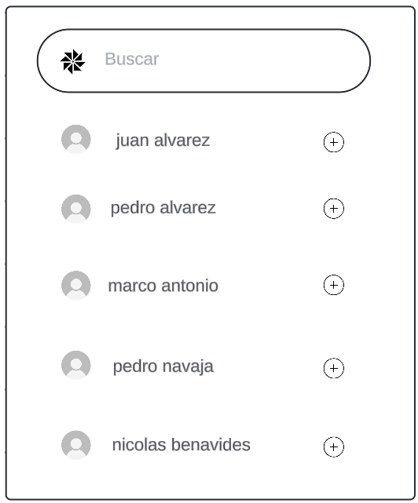
Autor | Michael David

